Exp
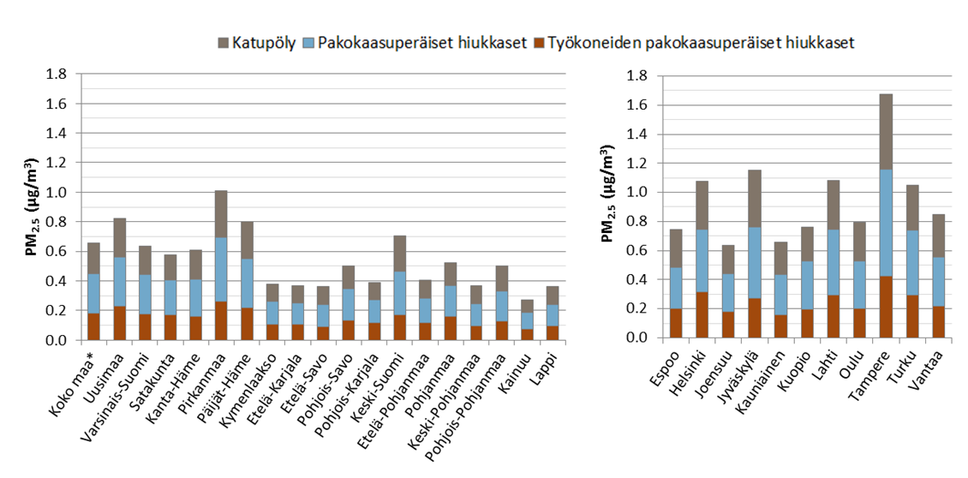
 |  |  |  |  |  | Suhteellinen riski > 30-vuotiaille
 |  |  |  |  |  | RR | 1.08 | per 10 µg/m3 (Chen & Hoek 2020)
 |  |  |  |  |  | RR | 1.008 | per 1 µg/m3
 |  |  |  |  |  |  |  |  |  |  | Englanniksi
Taulukko 1: Väestöpainotettu vuosipitoisuus (PWC) liikenteen päästöille (µg/m3) |  |  |  |  |  | Taulukko 2: Luonnollisen kuolleisuuden suhteellinen riski
 |  | PWC |  |  |  |  | RR per altistus
 | Pop | Katupöly | Pakokaasuperäiset hiukkaset | Työkoneiden pakokaasuperäiset hiukkaset | Summa |  | Katupöly | Pakokaasuperäiset hiukkaset | Työkoneiden pakokaasuperäiset hiukkaset | Summa
Koko maa* | 5387205 | 0.209 | 0.269 | 0.179 | 0.656 | Koko maa (exl. Ahvenanmaa) | 1.002 | 1.002 | 1.001 | 1.005
Uusimaa | 1587019 | 0.265 | 0.329 | 0.230 | 0.824 | Uusimaa | 1.002 | 1.003 | 1.002 | 1.006
Varsinais-Suomi | 467994 | 0.194 | 0.263 | 0.178 | 0.634 | Varsinais-Suomi | 1.002 | 1.002 | 1.001 | 1.005
Satakunta | 220867 | 0.171 | 0.236 | 0.168 | 0.575 | Satakunta | 1.001 | 1.002 | 1.001 | 1.004
Kanta-Häme | 172619 | 0.197 | 0.255 | 0.158 | 0.610 | Kanta-Häme | 1.002 | 1.002 | 1.001 | 1.005
Pirkanmaa | 500858 | 0.315 | 0.436 | 0.259 | 1.010 | Pirkanmaa | 1.002 | 1.003 | 1.002 | 1.008
Päijät-Häme | 199492 | 0.253 | 0.330 | 0.219 | 0.801 | Päijät-Häme | 1.002 | 1.003 | 1.002 | 1.006
Kymenlaakso | 176956 | 0.119 | 0.156 | 0.105 | 0.380 | Kymenlaakso | 1.001 | 1.001 | 1.001 | 1.003
Etelä-Karjala | 130212 | 0.116 | 0.149 | 0.104 | 0.369 | Etelä-Karjala | 1.001 | 1.001 | 1.001 | 1.003
Etelä-Savo | 149081 | 0.119 | 0.151 | 0.091 | 0.361 | Etelä-Savo | 1.001 | 1.001 | 1.001 | 1.003
Pohjois-Savo | 245445 | 0.156 | 0.210 | 0.135 | 0.501 | Pohjois-Savo | 1.001 | 1.002 | 1.001 | 1.004
Pohjois-Karjala | 162938 | 0.122 | 0.155 | 0.114 | 0.392 | Pohjois-Karjala | 1.001 | 1.001 | 1.001 | 1.003
Keski-Suomi | 273121 | 0.236 | 0.295 | 0.172 | 0.703 | Keski-Suomi | 1.002 | 1.002 | 1.001 | 1.005
Etelä-Pohjanmaa | 191561 | 0.123 | 0.161 | 0.119 | 0.404 | Etelä-Pohjanmaa | 1.001 | 1.001 | 1.001 | 1.003
Pohjanmaa | 180608 | 0.154 | 0.210 | 0.157 | 0.521 | Pohjanmaa | 1.001 | 1.002 | 1.001 | 1.004
Keski-Pohjanmaa | 68486 | 0.121 | 0.151 | 0.096 | 0.368 | Keski-Pohjanmaa | 1.001 | 1.001 | 1.001 | 1.003
Pohjois-Pohjanmaa | 403778 | 0.170 | 0.204 | 0.128 | 0.502 | Pohjois-Pohjanmaa | 1.001 | 1.002 | 1.001 | 1.004
Kainuu | 77766 | 0.088 | 0.111 | 0.075 | 0.274 | Kainuu | 1.001 | 1.001 | 1.001 | 1.002
Lappi | 178404 | 0.121 | 0.146 | 0.094 | 0.361 | Lappi | 1.001 | 1.001 | 1.001 | 1.003
Ahvenanmaa | 28398 | n/a | n/a | 0.046 | n/a | Ahvenanmaa | n/a | n/a | 1.000 | n/a
Espoo | 263063 | 0.262 | 0.283 | 0.200 | 0.746 | Espoo | 1.002 | 1.002 | 1.002 | 1.006
Helsinki | 617419 | 0.329 | 0.433 | 0.313 | 1.075 | Helsinki | 1.003 | 1.003 | 1.002 | 1.008
Joensuu | 74516 | 0.198 | 0.260 | 0.178 | 0.636 | Joensuu | 1.002 | 1.002 | 1.001 | 1.005
Jyväskylä | 136148 | 0.389 | 0.491 | 0.273 | 1.153 | Jyväskylä | 1.003 | 1.004 | 1.002 | 1.009
Kauniainen | 7217 | 0.226 | 0.276 | 0.157 | 0.660 | Kauniainen | 1.002 | 1.002 | 1.001 | 1.005
Kuopio | 110687 | 0.233 | 0.331 | 0.196 | 0.760 | Kuopio | 1.002 | 1.003 | 1.002 | 1.006
Lahti | 117573 | 0.338 | 0.449 | 0.294 | 1.080 | Lahti | 1.003 | 1.003 | 1.002 | 1.008
Oulu | 195764 | 0.270 | 0.328 | 0.198 | 0.796 | Oulu | 1.002 | 1.003 | 1.002 | 1.006
Tampere | 224255 | 0.516 | 0.737 | 0.423 | 1.677 | Tampere | 1.004 | 1.006 | 1.003 | 1.013
Turku | 183022 | 0.307 | 0.445 | 0.295 | 1.047 | Turku | 1.002 | 1.003 | 1.002 | 1.008
Vantaa | 207918 | 0.294 | 0.333 | 0.220 | 0.847 | Vantaa | 1.002 | 1.003 | 1.002 | 1.007

*ei Ahvenanmaa

Tautitaakka
$$PAF= \frac{f∗(RR−1)}{f∗\left(RR−1\right)+1}$$
 |  |  |  |  | EBD = PAF x BBoD, missä EBD on ympäristöriskiin kohdistuva tautitaakka, PAF on väestösyyosuus ja BBoD on taustatautitaakka.

Taulukko 1: Liikenteen PM2.5 altistuksen väestösyyosuus (PAF) luonnolliselle kuolleisuudelle |  |  |  |  | Taulukko 2. Liikenteen PM2.5 altistukseen kohdentuvat elivuosien menetykset (YLL) Natural mortality (YLL) |  |  |  |  | Taulukko 3. Liikenteen PM2.5 altistukseen kohdentuvat kuolemantapaukset
 | PAF |  |  |  |  | YLL |  |  |  |  | Kuolemantapaukset (n)
 | Katupöly | Pakokaasuperäiset hiukkaset | Työkoneiden pakokaasuperäiset hiukkaset | Summa |  | Katupöly | Pakokaasuperäiset hiukkaset | Työkoneiden pakokaasuperäiset hiukkaset | Summa |  | Katupöly | Pakokaasuperäiset hiukkaset | Työkoneiden pakokaasuperäiset hiukkaset | Summa
Koko maa (exl. Ahvenanmaa) | 0.1611 % | 0.2073 % | 0.1378 % | 0.5045 % | Koko maa (exl. Ahvenanmaa) | 1054 | 1360 | 903 | 3305 | Koko maa (exl. Ahvenanmaa) | 75 | 97 | 64 | 236
Uusimaa | 0.20% | 0.25% | 0.18% | 0.63% | Uusimaa | 343 | 425 | 297 | 1061 | Uusimaa | 23 | 28 | 20 | 71
Varsinais-Suomi | 0.15% | 0.20% | 0.14% | 0.49% | Varsinais-Suomi | 91 | 123 | 84 | 297 | Varsinais-Suomi | 7 | 9 | 6 | 22
Satakunta | 0.13% | 0.18% | 0.13% | 0.44% | Satakunta | 42 | 58 | 41 | 141 | Satakunta | 3 | 4 | 3 | 11
Kanta-Häme | 0.15% | 0.20% | 0.12% | 0.47% | Kanta-Häme | 35 | 46 | 28 | 110 | Kanta-Häme | 3 | 3 | 2 | 8
Pirkanmaa | 0.24% | 0.34% | 0.20% | 0.77% | Pirkanmaa | 149 | 206 | 122 | 475 | Pirkanmaa | 11 | 15 | 9 | 35
Päijät-Häme | 0.19% | 0.25% | 0.17% | 0.62% | Päijät-Häme | 54 | 70 | 47 | 171 | Päijät-Häme | 4 | 5 | 3 | 12
Kymenlaakso | 0.09% | 0.12% | 0.08% | 0.29% | Kymenlaakso | 24 | 32 | 21 | 77 | Kymenlaakso | 2 | 2 | 2 | 6
Etelä-Karjala | 0.09% | 0.11% | 0.08% | 0.28% | Etelä-Karjala | 17 | 22 | 15 | 55 | Etelä-Karjala | 1 | 2 | 1 | 4
Etelä-Savo | 0.09% | 0.12% | 0.07% | 0.28% | Etelä-Savo | 22 | 28 | 17 | 67 | Etelä-Savo | 2 | 2 | 1 | 5
Pohjois-Savo | 0.12% | 0.16% | 0.10% | 0.39% | Pohjois-Savo | 41 | 55 | 35 | 130 | Pohjois-Savo | 3 | 4 | 3 | 10
Pohjois-Karjala | 0.09% | 0.12% | 0.09% | 0.30% | Pohjois-Karjala | 22 | 28 | 20 | 70 | Pohjois-Karjala | 2 | 2 | 2 | 5
Keski-Suomi | 0.18% | 0.23% | 0.13% | 0.54% | Keski-Suomi | 64 | 80 | 46 | 189 | Keski-Suomi | 5 | 6 | 3 | 14
Etelä-Pohjanmaa | 0.10% | 0.12% | 0.09% | 0.31% | Etelä-Pohjanmaa | 25 | 33 | 24 | 82 | Etelä-Pohjanmaa | 2 | 2 | 2 | 6
Pohjanmaa | 0.12% | 0.16% | 0.12% | 0.40% | Pohjanmaa | 28 | 37 | 28 | 93 | Pohjanmaa | 2 | 3 | 2 | 7
Keski-Pohjanmaa | 0.09% | 0.12% | 0.07% | 0.28% | Keski-Pohjanmaa | 8 | 10 | 6 | 24 | Keski-Pohjanmaa | 1 | 1 | 0 | 2
Pohjois-Pohjanmaa | 0.13% | 0.16% | 0.10% | 0.39% | Pohjois-Pohjanmaa | 58 | 70 | 44 | 172 | Pohjois-Pohjanmaa | 4 | 5 | 3 | 12
Kainuu | 0.07% | 0.09% | 0.06% | 0.21% | Kainuu | 8 | 10 | 7 | 24 | Kainuu | 1 | 1 | 0 | 2
Lappi | 0.09% | 0.11% | 0.07% | 0.28% | Lappi | 23 | 28 | 18 | 69 | Lappi | 2 | 2 | 1 | 5
Ahvenanmaa | n/a | n/a | 0.04% | n/a | Ahvenanmaa | n/a | n/a | 1 | n/a | Ahvenanmaa | n/a | n/a | 0 | n/a
Espoo | 0.20% | 0.22% | 0.15% | 0.57% | Espoo | 49 | 53 | 38 | 140 | Espoo | 3 | 3 | 2 | 9
Helsinki | 0.25% | 0.33% | 0.24% | 0.82% | Helsinki | 166 | 218 | 158 | 539 | Helsinki | 11 | 15 | 11 | 37
Joensuu | 0.15% | 0.20% | 0.14% | 0.49% | Joensuu | 14 | 18 | 12 | 44 | Joensuu | 1 | 1 | 1 | 3
Jyväskylä | 0.30% | 0.38% | 0.21% | 0.88% | Jyväskylä | 43 | 54 | 30 | 126 | Jyväskylä | 3 | 4 | 2 | 9
Kauniainen | 0.17% | 0.21% | 0.12% | 0.51% | Kauniainen | 2 | 3 | 1 | 6 | Kauniainen | 0.2 | 0.2 | 0.1 | 0.4
Kuopio | 0.18% | 0.26% | 0.15% | 0.58% | Kuopio | 25 | 36 | 21 | 81 | Kuopio | 2 | 3 | 2 | 6
Lahti | 0.26% | 0.35% | 0.23% | 0.83% | Lahti | 40 | 53 | 35 | 126 | Lahti | 3 | 4 | 2 | 9
Oulu | 0.21% | 0.25% | 0.15% | 0.61% | Oulu | 38 | 47 | 28 | 113 | Oulu | 3 | 3 | 2 | 8
Tampere | 0.40% | 0.57% | 0.33% | 1.28% | Tampere | 99 | 141 | 81 | 319 | Tampere | 7 | 10 | 6 | 23
Turku | 0.24% | 0.34% | 0.23% | 0.80% | Turku | 52 | 76 | 50 | 177 | Turku | 4 | 6 | 4 | 13
Vantaa | 0.23% | 0.26% | 0.17% | 0.65% | Vantaa | 46 | 52 | 35 | 132 | Vantaa | 3 | 3 | 2 | 8

